Feuil1
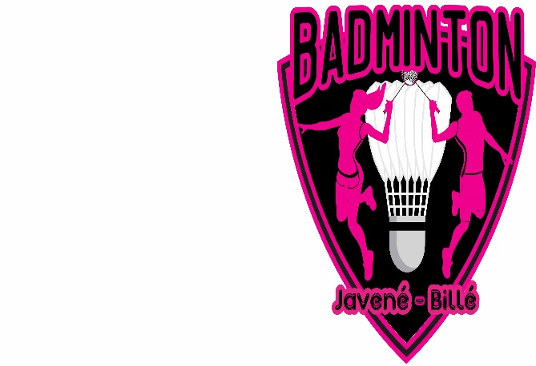
 |  |  |  |  |  |  |  |  | A retourner avant le 08 mars 2020 à:
 |  |  | Catégories R4-R5 / R6-D7 / D8-D9 / P |  |  |  |  |  | Cathy VANNIER
 |  |  | Doubles Hommes, Doubles Dames |  |  |  |  |  | 8 rue de la Grande Marche 35133 Javené
 |  |  | Doubles Mixtes |  |  |  |  |  | Tél: 06.75.53.07.57
 |  |  | Autorisation: 19.BRET.35/TI.I./011 |  |  |  |  |  | Mail: cathyvannier@orange.fr

 |  |  | Montant: 1 tableau 12€
 |  |  | Règlement à l'ordre du Badminton Javené-Billé

NOM | PRENOM | N° LICENCE | SEXE | Catégorie Simple | TABLEAU DD OU DH |  |  |  | TABLEAU MIXTE |  |  |  | TOTAL
 |  |  |  |  | Nom & Prénom du Partenaire | CLUB | SEXE | Catégorie Double | Nom & Prénom du Partenaire | CLUB | SEXE | Catégorie Mixte

 |  |  |  |  |  |  |  |  |  |  |  |  | 0

 | CLUB ET SIGLE:
 | RESPONSABLE:
 | ADRESSE:
 | TELEPHONE:
 | MAIL:

